상품제안서
헬프맨 캠핑랜턴 고속충전 22.5W 대용량 보조배터리 20,000mAh | 상품코드: F30496

 |  |  |  |  |  |  | 02-412-0044 | www.easy1.co.kr
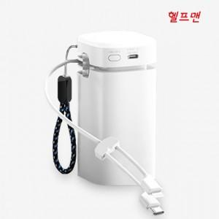

【상세/제작정보】

【인쇄/포장옵션】 | 레이저, 풀칼라, 컬러필름인쇄 / 시판박스

【공급단가】 | 수량 | 30~ | 50~ | 100~ | 300~ | 500~
*VAT별도 | 단가 | 16,200원 | 15,930원 | 15,520원 | 15,250원 | 14,850원

【상품 URL】 | http://www.easy1.co.kr/src/goods_detail.php?gdno=30496

